ZiarnoWYKRESY
Średnie ceny zakupu pszenicy konsumpcyjnej i kukurydzy w przedsiębiorstwach dokonujących zakupu zbóż w układzie tygodniowym

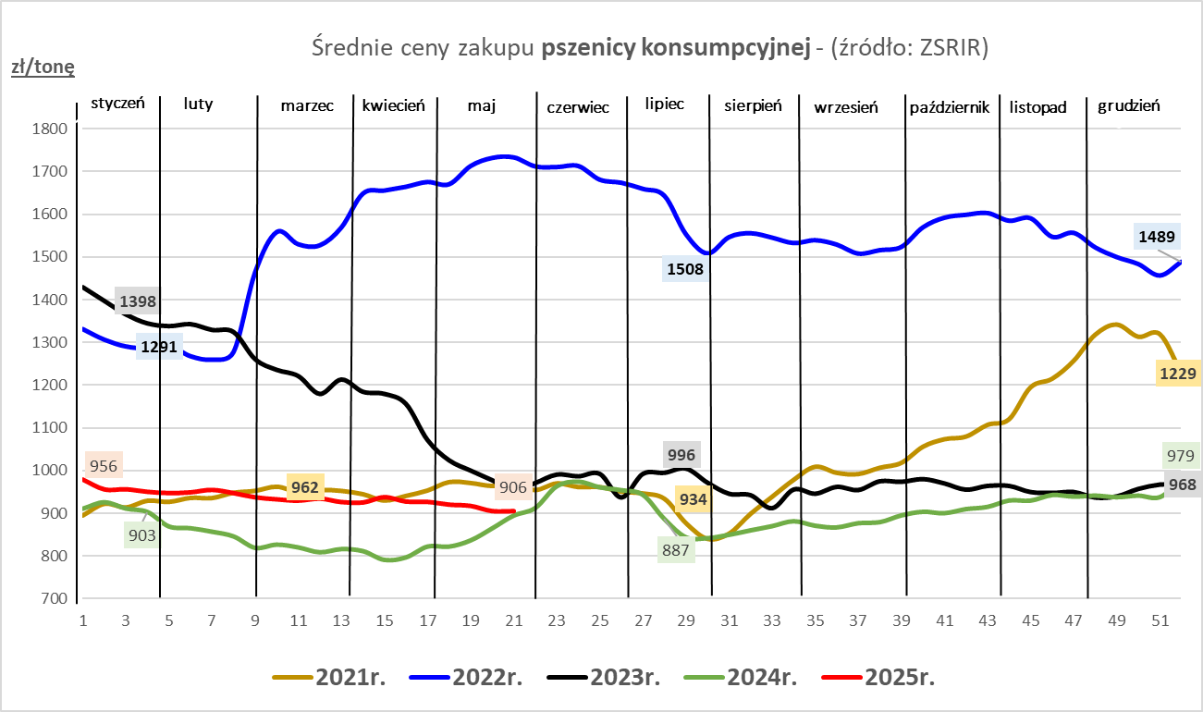
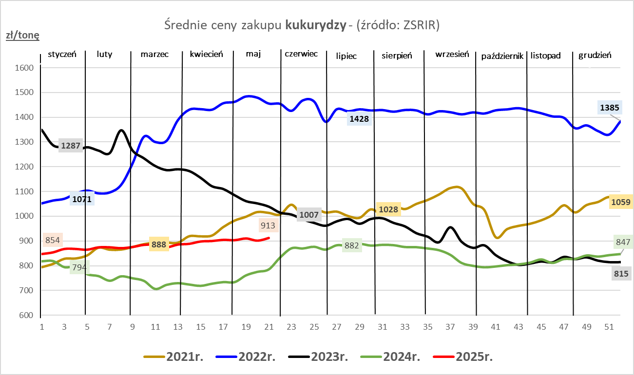

ZiarnoPL_UE_MATIF
Porównanie średnich cen pszenicy konsumpcyjnej i kukurydzy na giełdzie w Paryżu oraz w Polsce i UE
Ceny zbóż w poszczególnych krajach UE dostępne są na stronie | https://agriculture.ec.europa.eu/data-and-analysis/markets/overviews/market-observatories/crops/cereals-statistics_en
W związku z aktualizacją bazy danych KE (nawet do kilku tygodni wstecz) wyliczona średnia cena UE dla poszczególnych zbóż może ulegać zmianie

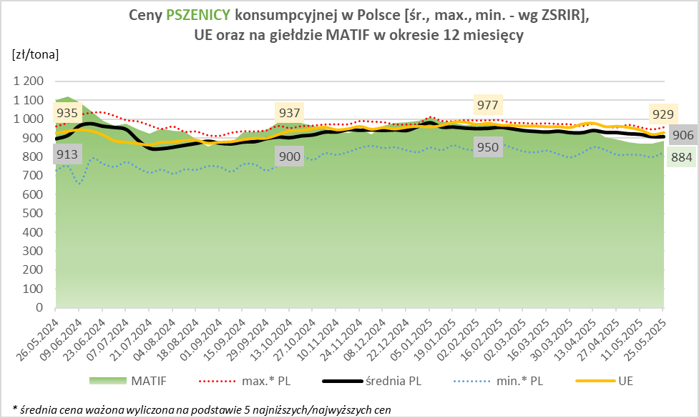
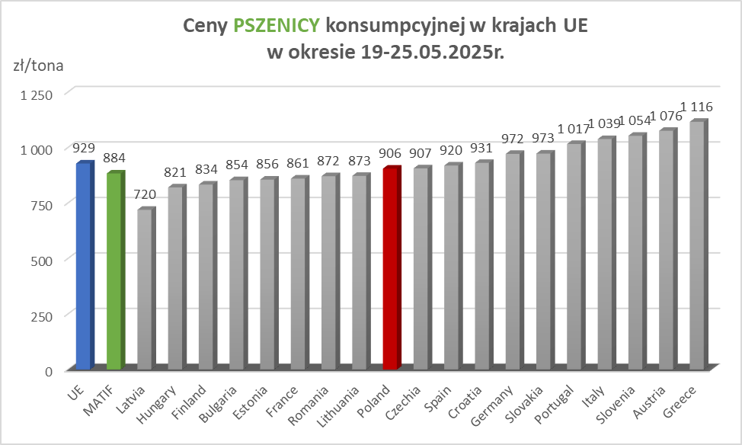

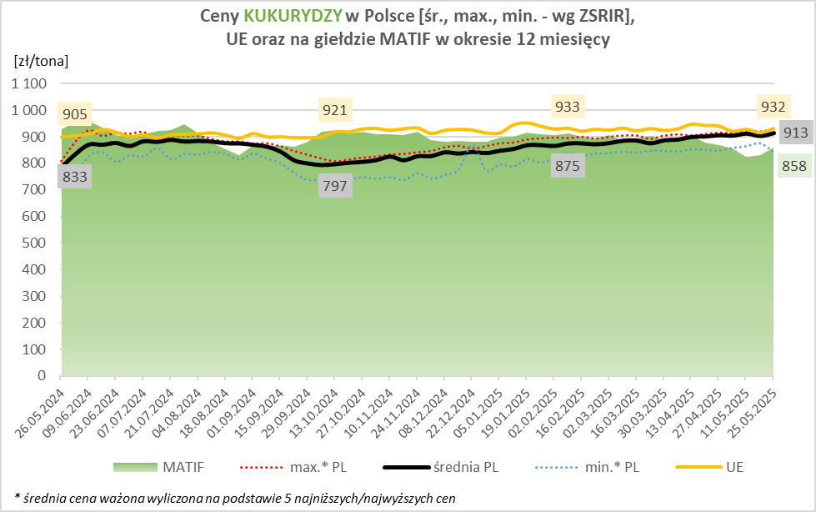
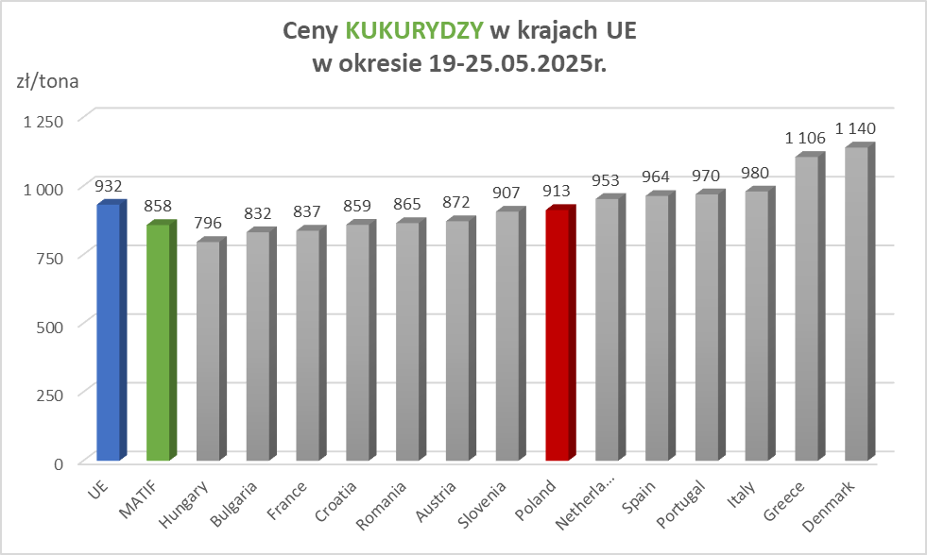

MąkaSPRZED
Średnie ceny sprzedaży mąk w przedsiębiorstwach prowadzących przemiał ziarna zbóż
w okresie: | 19 - 25.05.2025r.

 |  | POLSKA |  |  |  |  | MAKROREGION
 |  |  |  |  |  |  | Centralno-Wschodni |  |  | Południowy |  |  | Północno-Zachodni
MĄKA | TYP MĄKI | Cena [zł/tona] |  | Zmiana | Strukt. obrot. [%] |  | Cena [zł/tona] |  | Zmiana | Cena [zł/tona] |  | Zmiana | Cena [zł/tona] |  | Zmiana
 |  | 2025-05-25 | 2025-05-18 | ceny [%] | 2025-05-25 | 2025-05-18 | 2025-05-25 | 2025-05-18 | ceny [%] | 2025-05-25 | 2025-05-18 | ceny [%] | 2025-05-25 | 2025-05-18 | ceny [%]
PSZENNA detaliczna (1kg) wg rodzaju:
tortowa | 450 | 1,722 | 1,721 | 0.0 | 72.7 | 45.9 | 1,696 | 1,649 | 2.9 | 1,740 | 1,814 | -4.1 | 1,773 | 1,762 | 0.6
wrocławska | 500 | 2,052 | 2,040 | 0.6 | 10.6 | 6.8 | 1,865 | 1,999 | -6.7 | nld | nld | * | 1,771 | 1,754 | 0.9
poznańska | 500 | 2,205 | 2,264 | -2.6 | 4.3 | 2.1 | 2,292 | nld | * | nld | 2,477 | * | nld | nld | *
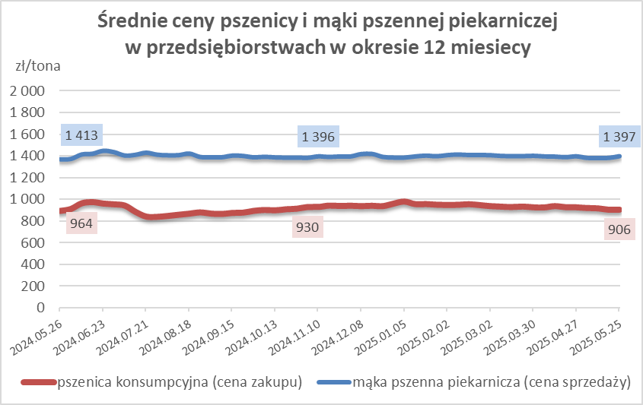
krupczatka | 450/500 | nld | nld | * | 1.2 | 0.5 | nld | nld | * | -- | -- | -- | nld | nld | *
luksusowa | 550 | 2,505 | 2,183 | 14.8 | 11.2 | 44.7 | 2,782 | 3,153 | -11.7 | nld | nld | * | 1,817 | 2,093 | -13.2
 | Ogółem | - | - | - | 100.0 | 100.0 | - | - | - | - | - | - | - | - | -
PSZENNA | 450 | 2,016 | 2,105 | -4.2 | 4.0 | 5.0 | 1727 | 1692 | 2.1 | 2334 | 2513 | -7.1 | 1737 | 1739 | -0.1
detaliczna | 500 | 2,306 | 2,230 | 3.4 | 1.2 | 2.0 | 2292 | 2205 | 4.0 | 2661 | 2511 | 6.0 | 1858 | 1829 | 1.6
(paczkowana 1kg) | 550 | 2,537 | 2,194 | 15.6 | 0.5 | 3.3 | 2782 | 3153 | -11.7 | nld | nld | * | 1817 | 2093 | -13.2
 | 650 | 1,500 | 1,588 | -5.5 | 0.7 | 0.6 | nld | nld | * | 1478 | 1604 | -7.8 | 1725 | nld | *
 | Ogółem | - | - | - | 6.4 | 10.9 | -- | -- | -- | -- | -- | -- | -- | -- | --
PSZENNA | 450 | 1,595 | 1,561 | 2.2 | 1.9 | 1.8 | 1565 | 1560 | 0.3 | 1699 | 1680 | 1.2 | 1413 | 1306 | 8.2
piekarnicza | 500 | 1,500 | 1,455 | 3.1 | 10.6 | 9.9 | 1570 | 1487 | 5.6 | 1475 | 1469 | 0.4 | 1441 | 1385 | 4.0
(w workach) | 550 | 1,553 | 1,478 | 5.1 | 4.6 | 3.7 | 1969 | 1606 | 22.6 | 1407 | 1443 | -2.5 | 1424 | 1421 | 0.2
 | 650 | 1,402 | 1,382 | 1.4 | 1.7 | 1.8 | 1387 | 1388 | -0.1 | 1415 | 1379 | 2.6 | 1359 | 1385 | -1.8
 | 750 | 1,365 | 1,364 | 0.0 | 6.3 | 6.6 | 1373 | 1364 | 0.7 | 1403 | 1421 | -1.3 | 1309 | 1296 | 1.0
 | 850 | 1,461 | 1,461 | 0.0 | 0.2 | 0.2 | nld | 1462 | * | -- | -- | -- | 1428 | nld | *
 | Ogółem | - | - | - | 25.2 | 23.9 | - | - | - | - | - | - | - | - | -
PSZENNA | 450 | 1,367 | 1,332 | 2.6 | 2.1 | 2.2 | nld | nld | * | 1367 | 1333 | 2.5 | nld | nld | *
piekarnicza | 500 | 1,347 | 1,362 | -1.1 | 12.1 | 11.2 | 1291 | 1301 | -0.7 | 1456 | 1463 | -0.5 | 1370 | 1360 | 0.7
(luzem) | 550 | 1,424 | 1,414 | 0.7 | 24.1 | 22.0 | 1323 | 1287 | 2.8 | 1442 | 1466 | -1.6 | 1415 | 1313 | 7.8
 | 650 | 1,345 | 1,340 | 0.4 | 9.6 | 10.6 | 1253 | 1252 | 0.0 | 1425 | 1416 | 0.6 | 1287 | 1317 | -2.3
 | 750 | 1,281 | 1,271 | 0.8 | 11.4 | 10.0 | 1359 | 1283 | 5.9 | 1265 | 1273 | -0.6 | 1216 | 1239 | -1.9
 | 850 | 1,172 | 1,197 | -2.2 | 0.6 | 0.8 | 1156 | 1189 | -2.8 | 1173 | nld | * | nld | nld | *
 | Ogółem | - | - | - | 59.9 | 56.9 | - | - | - | - | - | - | - | - | -
ŻYTNIA | 580 | 1,271 | 1,285 | -1.1 | 0.3 | 0.2 | 1237 | 1219 | 1.5 | 1386 | 1413 | -1.9 | 1236 | 1276 | -3.2
piekarnicza | 720 | 1,308 | 1,278 | 2.4 | 2.7 | 2.7 | 1329 | 1277 | 4.0 | 1268 | 1355 | -6.4 | 1318 | 1226 | 7.5
(w workach) | 2000 | 1,299 | 1,351 | -3.8 | 0.3 | 0.2 | 1231 | 1286 | -4.2 | nld | -- | -- | 1394 | 1408 | -1.0
 | Ogółem | - | - | - | 3.3 | 3.1 | - | - | - | - | - | - | - | - | -
ŻYTNIA | 580 | 1,191 | 1,142 | 4.3 | 0.1 | 0.1 | nld | nld | * | nld | nld | * | -- | nld | --
piekarnicza | 720 | 1,092 | 1,097 | -0.4 | 5.0 | 4.8 | 1095 | 1092 | 0.3 | 1104 | 1118 | -1.3 | 1079 | 1096 | -1.5
(luzem) | 2000 | 1,105 | 1,128 | -2.0 | 0.1 | 0.2 | 1105 | nld | * | -- | -- | -- | -- | nld | --
 | Ogółem | - | - | - | 5.2 | 5.2 | - | - | - | - | - | - | - | - | -
 |  |  |  | Ogółem | 100.0 | 100.0

MąkaZAK
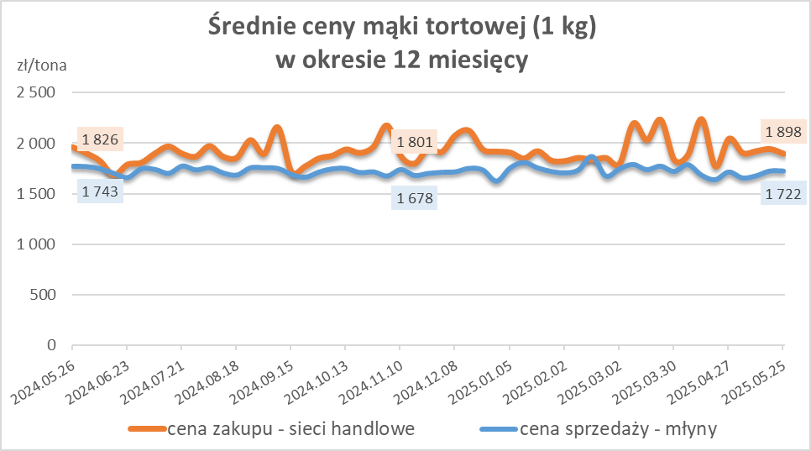
Średnie ceny zakupu mąki pszennej (ważniejszych rodzajów) płacone przez podmioty handlu detalicznego
w okresie: | 19 - 25.05.2025r.

Towar |  | POLSKA
 |  | Cena [zł/tona] |  | Zmiana
 |  | 2025-05-25 | 2025-05-18 | ceny [%]
PSZENNA detaliczna (1kg) wg rodzaju | Tortowa 450 | 1,898 | 1,945 | -2.4
 | Luksusowa 550 | 1,862 | 1,734 | 7.4
 | Wrocławska 500 | 2,155 | nld | *

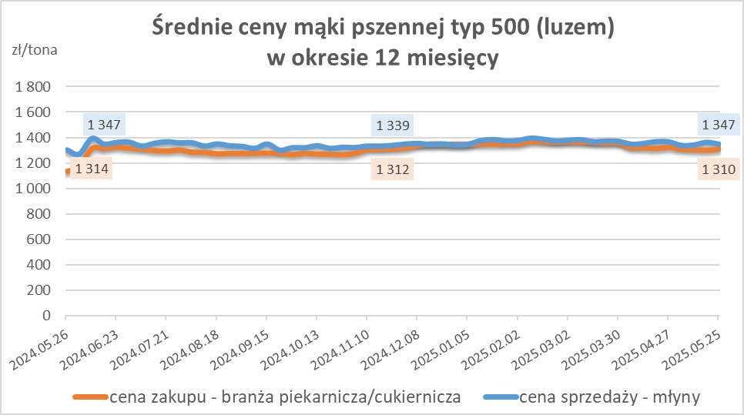
Średnie ceny zakupu mąki (ważniejszych rodzajów) płacone przez podmioty branży piekarsko-cukierniczej
w okresie: | 19 - 25.05.2025r.

Towar | Typ | POLSKA
 |  | Cena [zł/tona] |  | Zmiana
 |  | 2025-05-25 | 2025-05-18 | ceny [%]
Pszenna luzem | 500 | 1,310 | 1,301 | 0.7
 | 750 | 1,229 | 1,252 | -1.8
Żytnia luzem | 720 | 1,072 | 1,063 | 0.8
Pszenna w workach | 500 | 1,403 | 1,468 | -4.4
 | 750 | nld | nld | *
Żytnia w workach | 720 | 1,289 | nld | *

HZ wykresy
